20160409
 | 界面 | 问题 | 预计修复/完成时间
后台 | 所有界面 | 加载速度过慢
 | Customer | 补充供应商填写信息，查看附件
前台 | new-arrival | 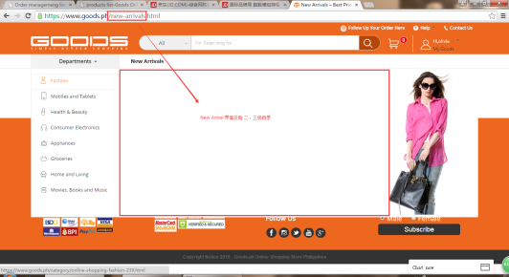 https://www.goods.ph/new-arrivals.html 没有二级、三级目录选择
系统 | 邮件 | 为何可以发广告邮件，但却没有办法发注册邮件GC？
 | 配送地址 | 是否已测试2GO API，是否已加入区分2GO以及LBC派送？

20160413
 | 界面 | 问题 | 预计修复/完成时间
Probiz | inventory | 翻转第二页或者show 20 数据出错 eg. 搜索sku 150603606610 ,total 12，点击show 20 或者 下一页按钮，数据会变成total33744,出错 |  | 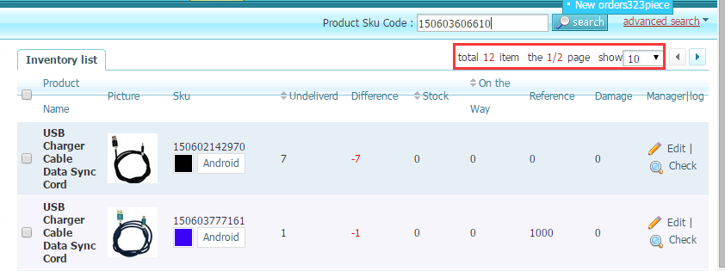
 | ALL | 导出功能页面预计完成时间
Website | 排序Sort | https://www.goods.ph/search.html?keyword=watch 搜索页面，由最新上架产品优先排序

